DETALLADO
Reporte de Alineamiento Laser
ITEM | 1 |  | TAG | -- | BELLINI 7
AREA | -- |  | FECHA | 2022-07-18
MÁQUINA | -- |  | EQUIPO | Fixturleaser NXA
EQUIPO | SECADOR YANKEE |  | CONDICION | BUENO
ACTIVO | MOTOR ELECTRICO N° 1

REVOLUCIONES (RPM) | 1750 |  | POTENCIA (HP) | --

IMAGEN DEL EQUIPO |  |  | OBSERVACIONES

 |  |  | RECOMENDACIONES

0.00
M
0.00
0.00
0.00
TOLERANCIA DE ALINEAMIENTO |  |  | IMAGEN DE VALORES DE PATA COJA
RANGO DE RPM | MAXIMO VALOR ANGULAR | MAXIMO VALOR PARALELO

< 2000 | 0.08 mm | 0.10 mm
< 3000 | 0.07 mm | 0.07 mm
< 4000 | 0.06 mm | 0.05 mm
< 6000 | 0.05 mm | 0.03 mm
IMAGEN DE VALORES ANTES DEL ALINEAMIENTO |  |  | IMAGEN DE VALORES DESPUES DEL ALINEAMIENTO
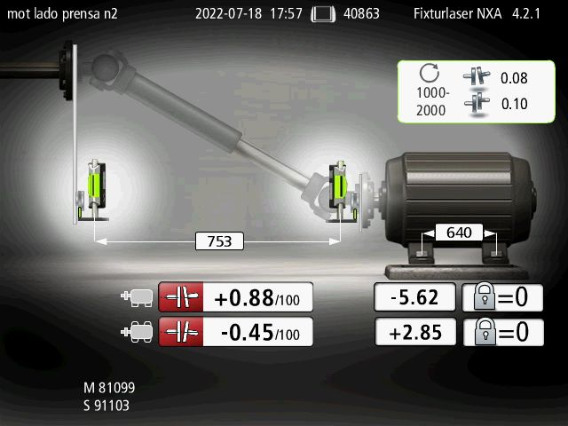
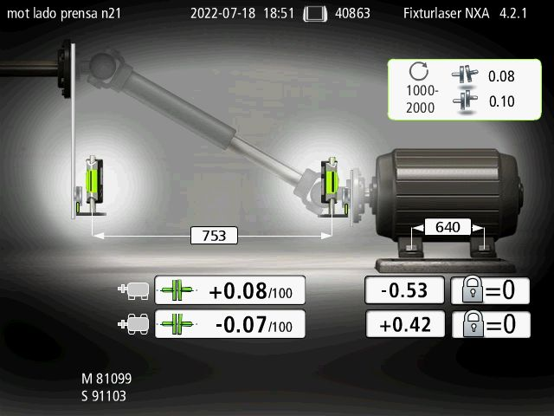
--
M
--
--
--
0.00
M
0.00
0.00
0.00

